ordinamento
ALTO
MEDIO | ORDINAMENTO IN BASE A UN ELENCO PERSONALIZZATO
BASSO
 | È possibile usare un elenco personalizzato per applicare un ordinamento definito dall'utente. Ad esempio, una colonna potrebbe contenere valori in base a cui si vuole ordinare, come Alto, Medio e Basso. Come è possibile ordinare i dati in modo che le righe contenenti Alto compaiano per prime, seguite da Medio e quindi da Basso? Se si applica l'ordinamento alfabetico dalla A alla Z, Alto compare all'inizio, ma Basso viene prima di Medio. Se invece si applica l'ordinamento dalla Z alla A, Medio compare per primo, con Basso al centro. Indipendentemente dall'ordine, Medio deve stare sempre al centro. Per risolvere questo problema, è possibile creare un elenco personalizzato. |  | giorno | spese
 | 1. Creare un elenco personalizzato: |  | lunedì | 140
 | a. In un intervallo di celle immettere i valori in base a cui eseguire l'ordinamento nell'ordine desiderato, in questo esempio dall'alto in basso. |  | lunedì | 220
 | b. Selezionare l'intervallo appena immesso. Usando l'esempio precedente, selezionare le celle A1:A3. |  | martedì | 100
 | c. Passare a File > Opzioni > impostazione Avanzate > Generale > Modifica elenchi personalizzati, quindi nella finestra di dialogo Elenchi personalizzati fare clic su Importa e poi due volte su OK. |  | mercoledì | 200
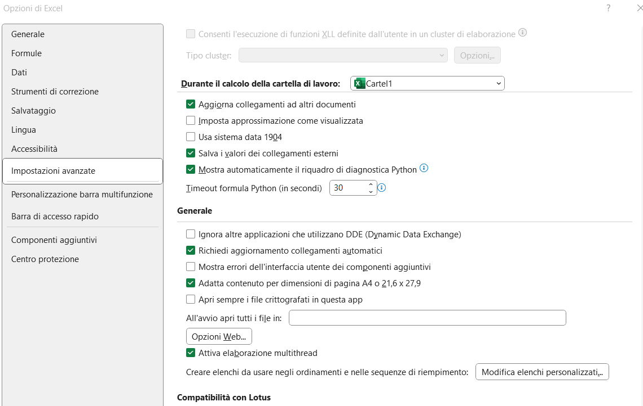
 |  |  | venerdì | 44
 |  |  | sabato | 552
 |  |  | sabato | 412
 |  |  | domenica | 14

 |  | regione | livello
 |  | lombardia | ALTO
 |  | piemonte | ALTO
 |  | sicilia | MEDIO
 |  | veneto | MEDIO
 |  | abruzzo | BASSO
 |  | molise | BASSO
 |  | toscana | BASSO

 | 2. Selezionare una cella nella colonna da ordinare.
 | 3. Nel gruppo Ordina e filtra della scheda Dati fare clic su Ordinamento
 | 4. Nella finestra di dialogo Ordina, in Colonna, selezionare la colonna che si vuole ordinare in base a un elenco personalizzato nella casella Ordina per o Quindi per.
 | 5. In Ordine selezionare Elenco personalizzato.
 | 6. Nella finestra di dialogo Elenchi personalizzati selezionare l'elenco desiderato. Usando l'elenco personalizzato creato nell'esempio precedente, fare clic su Alto, Medio, Basso.
 | 7. Scegliere OK.

 | Note:
 | È possibile solo creare un elenco personalizzato basato su un valore (testo, numero e data o ora). Non è invece possibile crearlo in base a un formato, ossia colore della cella, colore del carattere o icona.
 | La lunghezza massima di un elenco personalizzato è 255 caratteri e il primo carattere non può essere un numero.

filtro-avanzato
Filtro avanzato

E----> AND -----> TUTTE LE CONDIZIONI VERE
O----->OR------->UNA DELLE CONDIZIONI VERA

Panoramica dei criteri di filtro avanzato
Più criteri, una colonna, uno dei criteri VERO | Agente di vendita = "Giorgi" O Agente di vendita = "Barbariol"
Più criteri, più colonne, tutti i criteri VERO | Tipo = "Prodotti agricoli" E Vendite > 1000
Più criteri, più colonne, uno dei criteri VERO | Tipo = "Prodotti agricoli" O Agente di vendita = "Barbariol"
Più set di criteri, una colonna in tutti i set | (Vendite > 6000 E Vendite < 6500 ) O (Vendite < 500)
Più set di criteri, più colonne in ogni set | (Agente di vendita = "Giorgi" E Vendite >3000) O (Agente di vendita = "Barbariol" E Vendite > 1500)

Criteri con caratteri jolly | Agente di vendita = un nome con "a" come seconda lettera
 | Agente di vendita con nome che inizia per "gio"

 |  | dati |  |  |  | Tipo | Agente di vendita | Vendite
 |  | filtro avanzato |  |  |  | prodotti agricoli | Barbariol | € 6,328
 |  |  |  |  |  | Prodotti agricoli | Giorgi | € 6,544
 |  | stessa riga --> AND
 |  | righe successive -->OR
Tipo | Agente di vendita | Vendite
 | =gio*

Tipo | Agente di vendita | Vendite | Tipo | Agente di vendita | Vendite
Bevande | Sason | € 5,122 | Carne | Giorgi | € 450
Carne | Giorgi | € 450 | prodotti agricoli | Barbariol | € 6,328
prodotti agricoli | Barbariol | € 6,328 | Prodotti agricoli | Giorgi | € 6,544
Prodotti agricoli | Giorgi | € 6,544
Carne | Giorgiani | € 4,500

Logica booleana: (Agente di vendita = "Giorgi" O Agente di vendita = "Barbariol")

Tipo | Agente di vendita | Vendite
 | =Giorgi
 | =Barbariol
Logica booleana: (Tipo = "Prodotti agricoli" E Vendite > 1000)
Tipo | Agente di vendita | Vendite
=Prodotti agricoli |  | >1000

Logica booleana: (Tipo = "Prodotti agricoli" O Agente di vendita = "Barbariol")

Tipo | Agente di vendita | Vendite
=Prodotti agricoli
 | =Barbariol

Logica booleana: ( (Agente di vendita = "Giorgi" E Vendite >3000) O (Agente di vendita = "Barbariol" E Vendite > 1500) )
Tipo | Agente di vendita | Vendite
 | =Giorgi | >3000
 | =Barbariol | >1500

CARATTERI JOLLY
* TUTTO
? OGNI SINGOLO CARATTERE
Logica booleana: Agente di vendita = un nome con "a" come seconda lettera

Tipo | Agente di vendita | Vendite
 | =?a*

Logica booleana: Agente di vendita = un nome che inizia con "gio"
Tipo | Agente di vendita | Vendite
 | =gio*

CERCA.VERT
CERCA.VERT
CERCA.VERT è una delle funzioni più usate in Excel. CERCA.VERT consente di cercare un valore in una colonna a sinistra, quindi restituisce le informazioni in un'altra colonna a destra se trova una corrispondenza. CERCA.VERT dice:
CERCA.VERT
CERCA.VERT è una delle funzioni più usate in Excel. CERCA.VERT consente di cercare un valore in una colonna a sinistra, quindi restituisce le informazioni in un'altra colonna a destra se trova una corrispondenza. CERCA.VERT dice:
=CERCA.VERT(A1;B:C;2;FALSO) |  |  | ID Cliente | Cliente | Totale Ordine | tipo
Cosa vuoi cercare? |  |  | C001 | Mario Rossi | 500 € | medium
Se lo trovi, quante colonne a destra vuoi ottenere un valore? |  |  | C002 | Lucia Bianchi | 1,200 € | top
Dove lo vuoi cercare? |  |  | C003 | Gianni Verdi | 750 € | medium
=CERCA.VERT(A1;B:C;2;FALSO)
Cosa vuoi cercare?
Se lo trovi, quante colonne a destra vuoi ottenere un valore?
Dove lo vuoi cercare?
Vuoi una corrispondenza esatta o approssimativa?
Vuoi una corrispondenza esatta o approssimativa? |  |  | C004 | Anna Neri | 300 € | basic
Nella cella D22 immetti =CERCA.VERT(C22;C17:D20;2;FALSO). La risposta corretta per Mele è 50. CERCA.VERT ha cercato il valore Mele, l'ha trovato e quindi ha restituito la quantità una colonna più a destra.
Ora prova autonomamente nella sezione Carne, nella cella G22. Dovresti ottenere =CERCA.VERT(F22;F17:G20;2;FALSO). |  |  | cliente | Mario Rossi | tipologia--> | medium
ESPERIMENTO Prova a selezionare altri articoli negli elenchi a discesa. Noterai che i valori nelle celle dei risultati vengono aggiornati immediatamente.
Altri dettagli
Avanti
CERCA.VERT e #N/D
Presto o tardi ti capiterà che CERCA.VERT non riesca a trovare ciò che hai chiesto e restituisca un errore (#N/D). Questo può succedere, ad esempio, se il valore di ricerca non esiste oppure se la cella di riferimento non contiene ancora un valore.
Se sai che il valore di ricerca esiste, ma vuoi nascondere l'errore se la cella di ricerca è vuota, puoi usare l'istruzione SE. In questo caso, integriamo la formula CERCA.VERT esistente nella cella D43 in questo modo: =SE(C43="";"";CERCA.VERT(C43;C37:D41;2;FALSO)) Questo significa: se la cella C43 equivale a niente (""), non restituire niente, altrimenti restituisci i risultati di CERCA.VERT. Nota la seconda parentesi di chiusura alla fine della formula, che conclude l'istruzione SE.
Se non sei certo che il valore di ricerca esista ma vuoi comunque nascondere l'errore #N/D, puoi usare una funzione di gestione degli errori denominata SE.ERRORE nella cella G43: =SE.ERRORE(CERCA.VERT(F43;F37:G41;2;FALSO);""). SE.ERRORE indica: se CERCA.VERT restituisce un risultato valido, visualizzalo, altrimenti non visualizzare niente (""). In questo caso non viene visualizzato niente (""), ma si possono anche usare numeri (0,1, 2 e così via) o un testo, ad esempio "La formula non è corretta". | Frutta | Quantità | Carne | Quantità
DETTAGLIO IMPORTANTE SE.ERRORE è un gestore di errori che rimuove la visualizzazione di tutti gli errori che possono essere generati dalla formula. Questo può causare problemi se Excel notifica che nella formula è presente un errore effettivo che deve essere risolto. In generale è preferibile non aggiungere gestori di errori alle formule se non si è assolutamente certi che funzionino correttamente. | Mele | 50 | Manzo | 50
Indietro | Arance | 20 | Pollo | 30
Avanti | Banane | 60 | Maiale | 10
Nella cella D22 immetti =CERCA.VERT(C22;C17:D20;2;FALSO). La risposta corretta per Mele è 50. CERCA.VERT ha cercato il valore Mele, l'ha trovato e quindi ha restituito la quantità una colonna più a destra.
1
Altre informazioni sul Web | Limoni | 40 | Pesce | 50
Informazioni complete sulla funzione CERCA.VERT
Informazioni complete sulle funzioni INDICE/CONFRONTA | Mele | 50 | Pollo | 30
ESPERIMENTO
Prova a selezionare altri articoli negli elenchi a discesa. Noterai che i valori nelle celle dei risultati vengono aggiornati immediatamente.
Informazioni complete sulla funzione SE.ERRORE
Ora prova autonomamente nella sezione Carne, nella cella G22. Dovresti ottenere =CERCA.VERT(F22;F17:G20;2;FALSO)
2
Usare le tabelle pivot per analizzare i dati di un foglio di lavoro
Formazione gratuita su Excel disponibile online

CERCA.VERT e #N/D
Presto o tardi ti capiterà che CERCA.VERT non riesca a trovare ciò che hai chiesto e restituisca un errore (#N/D). Questo può succedere, ad esempio, se il valore di ricerca non esiste oppure se la cella di riferimento non contiene ancora un valore.
Se sai che il valore di ricerca esiste, ma vuoi nascondere l'errore se la cella di ricerca è vuota, puoi usare l'istruzione SE. In questo caso, integriamo la formula CERCA.VERT esistente nella cella D43 in questo modo:
=SE(C43="";"";CERCA.VERT(C43;C37:D41;2;FALSO))
Questo significa: "se la cella C43 equivale a niente (""), non restituire niente, altrimenti restituisci i risultati di CERCA.VERT". Nota la seconda parentesi di chiusura alla fine della formula, che conclude l'istruzione SE.
1
Se non hai la certezza che il valore di ricerca esista ma vuoi comunque nascondere l'errore #N/D, puoi usare una funzione di gestione degli errori denominata SE.ERRORE nella cella G43: =SE.ERRORE(CERCA.VERT(F43;F37:G41;2;FALSO);""). SE.ERRORE indica: "se CERCA.VERT restituisce un risultato valido, visualizzalo, altrimenti non visualizzare niente (""). In questo caso non viene visualizzato niente (""), ma si possono anche usare numeri (0,1, 2 e così via) o un testo, ad esempio "La formula non è corretta".
2

 | Se la funzione SOMMA nella cella D42 potesse parlare, direbbe: Somma i valori nelle celle D38, D39, D40 e D41.
 | Articolo | Quantità | Articolo | Quantità
 | Pane | 50 | Pane | 50
 | Ciambelle | 100 | Ciambelle | 100
 | Biscotti | 40 | Biscotti | 40
 | Torte | 50 | Torte | 50
 | Crostate | 20 | Crostate | 20

 | Crostate | 20 |  | non trovato

DETTAGLIO IMPORTANTE
SE.ERRORE è un gestore di errori che rimuove la visualizzazione di tutti gli errori che possono essere generati dalla formula. Questo può causare problemi se Excel notifica che nella formula è presente un errore effettivo che deve essere risolto.
In generale è preferibile non aggiungere gestori di errori alle formule se non si è assolutamente certi che funzionino correttamente.

 | attenzione: il valora da cercare deve essere presente solo una volta altrimenti presenta SOLO i valori del primo che viene trovato

cerca.vert VERO
CERCA.VERT

Quando può essere utile una funzione Cerca.Vert che non restituisce una corrispondenza esatta ma approssimativa?

Nell’esempio illustrato i risultati sono 7 ovvero le 7 percentuali di detrazioni in base agli scaglioni relativi agli stipendi percepiti ed illustrati nella tabellina a sinistra.
A destra è mostrato il risultato della la funzione Se nidificata che è stata immessa nella cella relativa allo stipendio del primo dipendente per ottenere la percentuale applicata.

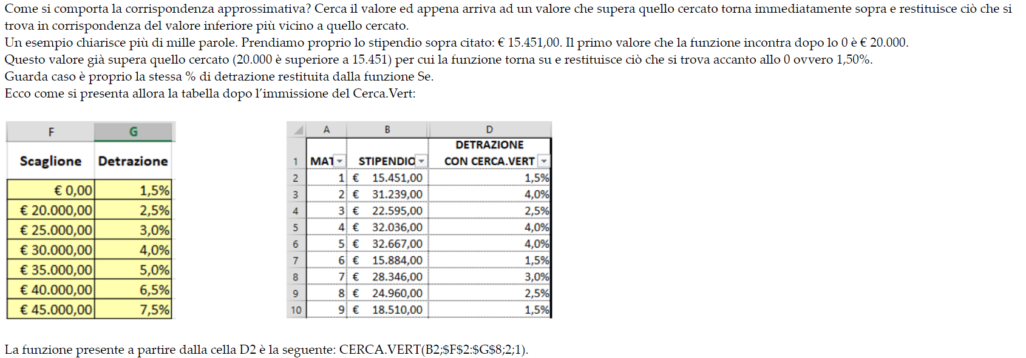

 | equivalente a CERCA.VERT(B2;$F$2:$G$8;2;VERO)

INDICE+CONFRONTA
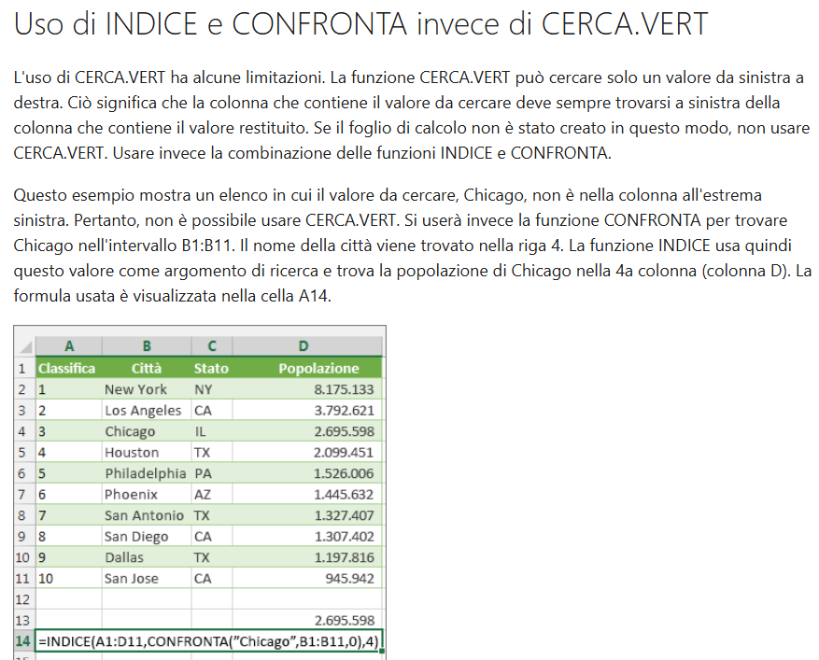
N. | AZIENDA | PROV | IMPORTO | CERCA
1 | A | XX | 1,000.00 € | b
2 | B | FF | 5,555.00 €
3 | C | YY | 2,222.00 €
4 | D | EE | 55,589.00 €
5 | E | YY | 45,111.00 €

 | 5,555.00 € |  | =INDICE(A2:D6;CONFRONTA("D";B2:B6;0);4)
 |  |  | =INDICE(A2:D6;CONFRONTA(G2;B2:B6;0);4)
 | 5,555.00 € |  | =CERCA.VERT("D";B2:D6;3;FALSO)
 |  |  | =CERCA.VERT(G2;B2:D6;3;FALSO)

Data e ora
Funzioni di data
Excel può fornire la data corrente, in base alle impostazioni internazionali del computer. È anche possibile sommare e sottrarre le date.
Osserviamo la funzione OGGI, che visualizza la data corrente. Si tratta di funzioni attive, o volatili, per cui se la cartella di lavoro viene aperta domani, sarà visualizzata la data di domani. Immetti =OGGI() nella cella D6.
1
Sottrarre date: immetti il tuo prossimo compleanno nel formato GG/MM/AA nella cella D7 e osserva come Excel ti indica il numero di giorni rimanenti usando =D7-D6 nella cella D8.
2
Sommare date: supponiamo di voler sapere la data di scadenza di una bolletta o quando devi restituire un libro alla biblioteca. Per scoprirlo, puoi aggiungere giorni a una data. Nella cella D10 immetti un numero casuale di giorni. Nella cella D11 abbiamo sommato =D6+D10 per calcolare la data di scadenza a partire da oggi.
3
Excel può fornire la data corrente, in base alle impostazioni internazionali del computer. È anche possibile sommare e sottrarre le date.
Osserviamo la funzione OGGI, che visualizza la data corrente. Si tratta di funzioni attive, o volatili, per cui se la cartella di lavoro viene aperta domani, sarà visualizzata la data di domani. Immetti =OGGI() nella cella D6.
Sottrarre date: immetti il tuo prossimo compleanno nel formato GG/MM/AA nella cella D7 e osserva come Excel ti indica il numero di giorni rimanenti usando =D7-D6 nella cella D8.
Sommare date: supponiamo di voler sapere la data di scadenza di una bolletta o quando devi restituire un libro alla biblioteca. Per scoprirlo, puoi aggiungere giorni a una data. Nella cella D10 immetti un numero casuale di giorni. Nella cella D11 abbiamo sommato =D6+D10 per calcolare la data di scadenza a partire da oggi. | Funzioni di data
INFORMAZIONI UTILI Excel mantiene le date e le ore in base al numero di giorni a partire dal 1 gennaio 1900. Le ore vengono mantenute in parti frazionarie della giornata in base ai minuti. Quindi, 01/01/2017 12:30 in realtà è memorizzata come 42736,5208. Se la data o l'ora viene visualizzata sotto forma di numeri di questo tipo, premi CTRL+1 > Numero e seleziona un formato Data o Ora. | Data odierna:
DETTAGLIO IMPORTANTE
Se non vuoi visualizzare un numero negativo perché non hai ancora immesso il tuo compleanno, puoi usare la funzione SE in questo modo: =SE(D7="";"";D7-D6), che indica "SE D7 è uguale a niente, non mostrare niente, altrimenti mostra D7 meno D6".
DETTAGLIO IMPORTANTE Se non vuoi visualizzare un numero negativo perché non hai ancora immesso il tuo compleanno, puoi usare la funzione SE in questo modo: =SE(D7="";"";D7-D6), che indica "SE D7 è uguale a niente, non mostrare niente, altrimenti mostra D7 meno D6". | Tuo compleanno:
Funzioni di ora | Giorni mancanti al compleanno: | 0
Excel può fornire l'ora corrente, in base alle impostazioni internazionali del computer. È anche possibile sommare e sottrarre le ore. Ad esempio, può essere necessario tenere traccia del numero di ore lavorate da un dipendente ogni settimana e calcolare la retribuzione e lo straordinario.
Nella cella D28 immetti =ADESSO(), che visualizza l'ora corrente e viene aggiornata ogni volta che Excel la calcola. Per cambiare il formato dell'ora, scegli CTRL+1 > Numero > Ora e seleziona il formato che preferisci. | Giorni di tolleranza:
Sommare le ore di diversi orari: nella cella D36 abbiamo immesso =((D35-D32)-(D34-D33))*24, che calcola le ore di inizio e fine di un dipendente e quindi sottrae il tempo trascorso a pranzo. La parte *24 alla fine della formula converte in ore la parte frazionaria della giornata usata da Excel. Sarà però necessario formattare la cella come Numero. A questo scopo, passa a Home > Formato > Celle (CTRL+1) > Numero > Numero > 2 decimali. | Scadenza fattura: | 0
INFORMAZIONI UTILI
Excel mantiene le date e le ore in base al numero di giorni a partire dal 1 gennaio 1900. Le ore vengono mantenute in parti frazionarie della giornata in base ai minuti. Quindi, 01/01/2017 12:30 in realtà è memorizzata come 42736,5208. Se la data o l'ora viene visualizzata sotto forma di numeri di questo tipo, premi CTRL+1 > Numero e seleziona un formato Data o Ora.
Se questa formula potesse parlare, direbbe: "sottrai Ora uscita da Ora entrata, quindi sottrai le ore Uscita/Rientro pranzo e moltiplica per 24 per convertire il tempo frazionario di Excel in ore" oppure =((Ora uscita - Ora entrata)-(Uscita pranzo - Rientro pranzo))*24.
Indietro
Avanti
Altre informazioni sul Web
Informazioni complete sulla funzione OGGI
Informazioni complete sulla funzione ADESSO
Informazioni complete sulla funzione DATA
Formazione gratuita su Excel disponibile online
Funzioni di ora
Excel può fornire l'ora corrente, in base alle impostazioni internazionali del computer. È anche possibile sommare e sottrarre le ore. Ad esempio, può essere necessario tenere traccia del numero di ore lavorate da un dipendente ogni settimana e calcolare la retribuzione e lo straordinario.
Nella cella D28 immetti =ADESSO(), che visualizza l'ora corrente e viene aggiornata ogni volta che Excel la calcola. Per cambiare il formato dell'ora, scegli CTRL+1 > Numero > Ora e seleziona il formato che preferisci.
1
Sommare le ore di diversi orari: nella cella D36 abbiamo immesso =((D35-D32)-(D34-D33))*24, che calcola le ore di inizio e fine di un dipendente e quindi sottrae il tempo trascorso a pranzo. La parte *24 alla fine della formula converte in ore la parte frazionaria della giornata usata da Excel. Sarà però necessario formattare la cella come Numero. A questo scopo, passa a Home > Formato celle (CTRL+1) > Numero > Numero > 2 decimali.
2
Se questa formula potesse parlare, direbbe: "Sottrai Ora uscita da Ora entrata, quindi sottrai le ore Uscita/Rientro pranzo e moltiplica per 24 per convertire il tempo frazionario di Excel in ore" oppure =((Ora uscita - Ora entrata)-(Uscita pranzo - Rientro pranzo))*24.
3
=((D35-D32)-(D34-D33))*24
Ora uscita
*24 per convertire in ore la frazione del giorno usata da Excel
Ora entrata
Uscita pranzo
Rientro pranzo
Le parentesi interne () fanno sì che Excel calcoli quelle parti della formula separatamente. Le parentesi esterne fanno sì che Excel moltiplichi per 24 il risultato finale interno.

 | Funzioni di ora
 | Ora corrente:

 | Ore giornaliere lavorate
 | Ora entrata: | 8:00:00
 | Uscita pranzo: | 12:00:00
 | Rientro pranzo: | 13:00:00
 | Ora uscita: | 17:00:00
 | Totale ore:

 | Data e ora statiche
 | Data: | 2017-09-27
 | Ora: | 8:52:00
INFORMAZIONI UTILI
Si possono usare le scelte rapide da tastiera per immettere date e ore che non cambiano costantemente:
Data: CTRL+ALT+A
Ora: CTRL+J

Altre informazioni sul Web

Informazioni complete sulla funzione OGGI

Informazioni complete sulla funzione ADESSO

Informazioni complete sulla funzione DATA

Unire testo e numeri
Unione del testo contenuto in celle diverse
In Excel capita spesso di dover unire il testo presente in celle diverse. Un esempio molto comune è un elenco di nomi e cognomi da combinare sotto forma di nome, cognome oppure nome completo. In Excel si può fare usando il simbolo della e commerciale (&), che puoi inserire con MAIUSC+6.
Nella cella E3 immetti =D3&C3 per unire i cognomi e i nomi.
1
PanicucciOlga non è il risultato ideale. Dobbiamo aggiungere una virgola e uno spazio. A questo scopo usiamo le virgolette per creare una nuova stringa di testo. Questa volta immetti =D3&", "&C3. La parte &", "& consente di unire una virgola e uno spazio al testo nelle celle.
2
Per creare il nome completo, uniamo prima di tutto il nome e il cognome, ma usando uno spazio senza virgola. In F3 immetti =C3&" "&D3.
3
Unione del testo contenuto in celle diverse
In Excel capita spesso di dover unire il testo presente in celle diverse. Un esempio molto comune è un elenco di nomi e cognomi da combinare sotto forma di nome, cognome oppure nome completo. In Excel si può fare usando il simbolo della e commerciale (&), che puoi inserire con MAIUSC+6. | Nome | Cognome | Cognome, Nome | Nome completo | email nome.cognome@albalog.com
Nella cella E3 immetti =D3&C3 per unire i cognomi e i nomi. | Olga | Panicucci
PanicucciOlga non è il risultato ideale. Dobbiamo aggiungere una virgola e uno spazio. A questo scopo usiamo le virgolette per creare una nuova stringa di testo. Questa volta immetti =D3&", "&C3. La parte &", "& consente di unire una virgola e uno spazio al testo nelle celle. | Pio | Udinesi
Per creare il nome completo, uniamo prima di tutto il nome e il cognome, ma usando uno spazio senza virgola. In F3 immetti =C3&" "&D3. | Albertino | Mazzanti
Altri dettagli | Fiamma | Greco
Avanti | Carmelo | Barese
Uso di testo e numeri insieme | Nazzareno | Romani
Ora usiamo il simbolo & per unire testo e numeri, non solo testo e testo Osserva le celle C28:D29. Vedi che la data e le ore si trovano in celle separate? Puoi unirle con il simbolo & come vedrai nelle celle C32:C33, ma il risultato non è ideale. Non sapendo come vuoi formattare i numeri, Excel usa il formato più basilare, che in questo caso è la data seriale. Dobbiamo indicare esplicitamente a Excel come formattare la parte numerica della formula, in modo che venga visualizzata come vuoi nella stringa di testo risultante. Per farlo, puoi usare la funzione TESTO e un codice di formato. | Cataldo | Capon
Nella cella C36 immetti =C28&" "&TESTO(D28;"GG/MM/AAAA"). GG/MM/AAAA è il codice di formato italiano per giorno/mese/anno, ad esempio 25/09/2017. | Martina | Milani
Nella cella C37 immetti =C29&" "&TESTO(D29;"H:MM"). H:MM è il codice di formato italiano per ore:minuti, ad esempio 13:30.
GUARDA QUI Le formule, soprattutto quelle di grandi dimensioni, possono risultare difficile da leggere, ma è possibile separare le parti con spazi, come in questo esempio: =C28 & " " & TESTO(D28;"GG/MM/AAAA")
CURIOSITÀ Se non sai quale codice di formato usare, puoi scegliere CTRL+1 > Numero per formattare le celle come preferisci. Seleziona l'opzione Personalizzato. Puoi copiare nella formula il codice di formato visualizzato.
Altre informazioni sul Web
Informazioni complete sulla funzione TESTO
Combinare testo e numeri
Formazione gratuita su Excel disponibile online

Uso di testo e numeri insieme
Ora usiamo il simbolo & per unire testo e numeri, non solo testo e testo.
Osserva le celle C28:D29. Vedi che la data e le ore si trovano in celle separate? Puoi unirle con il simbolo & come vedrai nelle celle C32:C33, ma il risultato non è ideale. Non sapendo come vuoi formattare i numeri, Excel usa il formato più basilare, che in questo caso è la data seriale. Dobbiamo indicare esplicitamente a Excel come formattare la parte numerica della formula, in modo che venga visualizzata come vuoi nella stringa di testo risultante. Per farlo, puoi usare la funzione TESTO e un codice di formato.
Nella cella C36 immetti =C28&" "&TESTO(D28;"GG/MM/AAAA"). GG/MM/AAAA è il codice di formato italiano per giorno/mese/anno, ad esempio 25/09/2017.
1
Nella cella C37 immetti =C29&" "&TESTO(D29;"H:MM"). H:MM è il codice di formato italiano per ore:minuti,ad esempio 13:30.
2

 | Usare testo e numeri
 | Data odierna:
 | Ora corrente:

 | Unione di testo e numeri
GUARDA QUI
Le formule, soprattutto quelle di grandi dimensioni, possono risultare difficile da leggere, ma è possibile separare le parti con spazi, come in questo esempio:
=C28 & " " & TESTO(D28;"GG/MM/AAAA")

 | Formattazione di testo e numeri

CURIOSITÀ
Se non sai quale codice di formato usare, puoi scegliere CTRL+1 > Numero per formattare le celle come preferisci. Seleziona l'opzione Personalizzato. Puoi copiare nella formula il codice di formato visualizzato.

Altre informazioni sul Web

Informazioni complete sulla funzione TESTO

